关系图
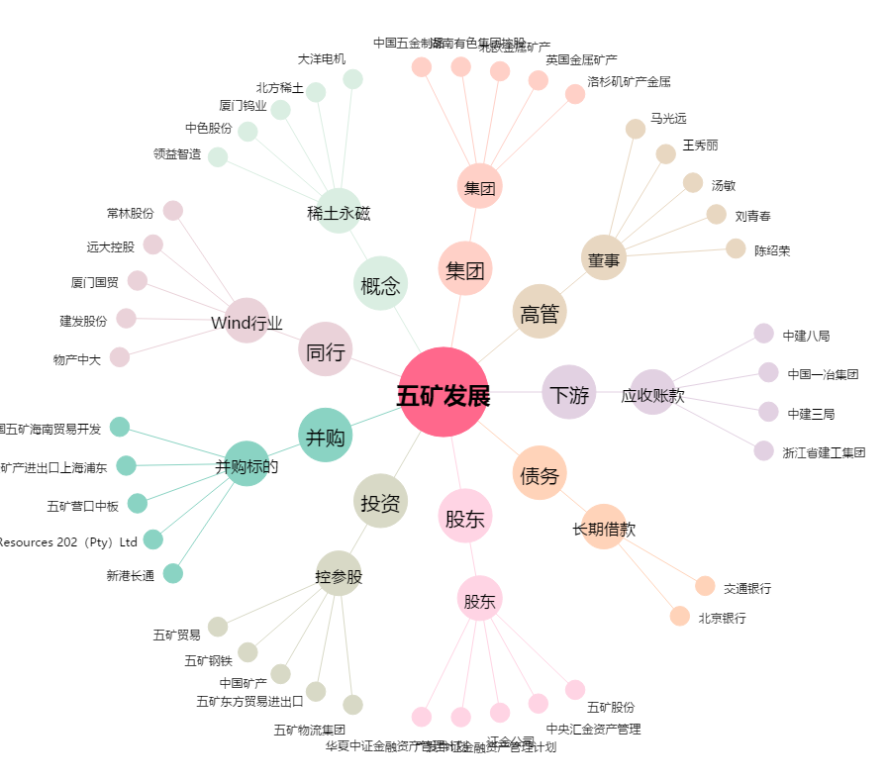
五矿发展[600058.SH] - 关系概览图

